Титульный лист
 | Лабораторная работа №3 по дисциплине "Надежность ПО" на тему «Автоматизация функционального тестирования в TestComplete»
 | Задание: 1. Ознакомиться с системой автоматизированного тестирования TestCompletе. 2. Разработать 5 тестов для тестируемого в прежних работах приложения по методу Record@Playback и привести их в таблице:
 | № | Описание теста | Ожидаемый результат | Результат | Scrypt or step routine
 | 1 | 1. TestComplete открывает страницу логина, вводит валидные логин и пароль, которых нету в системе. | 1. TestComplete проверяет появилось ли сообщение: логин или пароль неверны. | FAIL | function failLoginDueToWrongCreds() { Browsers.Item(btChrome).Navigate("https://educats.by/login?returnUrl=%2Fweb%2Fdashboard"); let page = Aliases.browser.pageCats2; let textbox = page.textboxMatInput0; textbox.Click(81, 8); textbox.SetText("fgsgs"); let passwordBox = page.passwordboxMatInput1; passwordBox.Click(35, 2); passwordBox.SetText(Project.Variables.Password4); page.button.textnode.Click(47, 5); aqObject.CheckProperty(page.frame_.textnode, "contentText", cmpEqual, "Wrong password or login"); }
 | 2 | TestComplete в цикле (используя технологию DataDriven и зарание подготовленный ексель файл с граничными и эквивалентными значениями для поля "Название предмета" и "Аббревиатура") делает следующие действия: 1. TestComplete авторизируется как преподаватель. 2. Нажимает "Добавить предмет". 3. Берет из файла название предмета и аббревиатуру, вводит их. 4. Нажимает создать. 5. Удаляет созданный предмет 6. Выходит из роли | 1. Открывается страница "Предметы". 2. Открывается меню "Добавить предмет". 3. Данные корректно отбражаются. 4. Предмет корректно отбражается в списке предметов 5. Предмет удален 6. Отображается страница аутентификации. | SUCCESS | 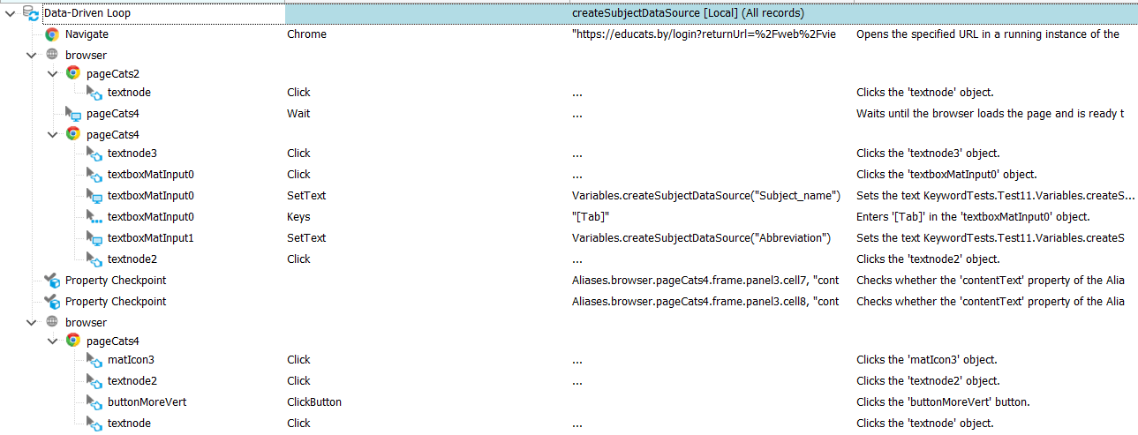
 | 3 | 1. TestComplete аутентифицируется как преподаватель. 2. Проверяется текущий язык 3. Проверяется кнопка "Предметы" 4. Переключение на английский | 1. Открывается страница "Предметы". 2. С чистыми куки - русский 3. Кнопака "Предметы" содержит русские буквы 3. Кнопка "Предметы" не содержит русские буквы | FAIL | function Test1() { Browsers.Item(btChrome).Navigate("https://educats.by/login?returnUrl=%2Fweb%2Fviewer%2Fsubjects"); let browser = Aliases.browser; browser.pageCats2.button.textnode.Click(76, 0); let page = browser.pageCats4; page.Wait(); aqObject.CheckProperty(Aliases.browser.pageCats4.textnode3, "contentText", cmpEqual, "Ru"); aqObject.CheckProperty(Aliases.browser.pageCats4.matToolbar.link, "contentText", cmpEqual, "Предметы"); let textNode = page.textnode3; textNode.Click(16, 4); page.textnode2.Click(6, 27); page.Wait(); aqObject.CheckProperty(Aliases.browser.pageCats4.textnode2, "contentText", cmpEqual, "En"); aqObject.CheckProperty(Aliases.browser.pageCats4.matToolbar2.link, "contentText", cmpEqual, "Subjects"); page.panel2.Click(18, 14); textNode.Click(18, 18); page.Wait(); page.matIcon.Click(18, 22); page.buttonExitToApp.ClickButton(); }
 | 4 | 1. TestComplete аутентифицируется как преподаватель. 2. Переходит в "Управление предметами" 3. Нажимает на любой предмет 4. Нажимает "Выйти" 5. Вводит верные логин и пароль, нажимает "Войти в систему" | 1. Отображается страница "Дашборд" 2. Открывается страница "Предметы". 3. Открывается страница конкретного предмета 4. Пользователь выходит из системы, отображается страница логина 5. Отображается страница "Дашборд" | FAIL | function loginGotToSubjectLogoutLogin() { Browsers.Item(btChrome).Navigate("https://educats.by/login?returnUrl=%2Fweb%2Fviewer%2Fsubjects"); let browser = Aliases.browser; let page = browser.pageCats2; let textNode = page.button.textnode; textNode.Click(91, 5); let page2 = browser.pageCats4; page2.Wait(); page2.frame.panel3.cell7.textnode.Click(27, 13); page2 = browser.pageCats24; page2.Wait(); page2.matIcon.Click(11, 9); page2.textnode.Click(20, 2); textNode.Click(52, 10); page.Wait(); aqObject.CheckProperty(Aliases.browser.pageCats2.cell2, "contentText", cmpEqual, "Предметы"); }
 | 5 | 1. TestComplete аутентифицируется как преподаватель. 2. Переходит в "Управление предметами" 3. Нажимает на любой предмет 4. Снова переходит в "Управление предметами" 5. Нажимает на тот же предмет | 1. Отображается страница "Дашборд" 2. Открывается страница "Предметы". 3. Открывается страница конкретного предмета 4. Снова открывается страница "Предметы". 5. Снова открывается страница того же предмета | FAIL | function Test1() { Browsers.Item(btChrome).Navigate("https://educats.by/login?returnUrl=%2Fweb%2Fviewer%2Fsubjects"); let browser = Aliases.browser; browser.pageCats2.button.textnode.Click(29, 7); let page = browser.pageCats4; page.Wait(); let textNode = page.frame.textnode22; textNode.Click(289, 14); let page2 = browser.pageCats25; page2.Wait(); page2.textnode.Click(28, 7); page.Wait(); textNode.Click(250, 7); aqObject.CheckProperty(Aliases.browser.pageCats4.matToolbar3, "contentText", cmpContains, "Тестирование", false); page.matIcon.Click(12, 10); page.textnode.Click(27, 4); browser.pageCats3.Wait(); }
 | 3. Реализовать скрипты по приведенным выше тестам. 4. Провести автоматизацию углубленного тестирования по тестовым случаям из лабораторной работы №2, используя метод Record@Playback, прямое кодирование, конструкции выбора и циклов, технологию DataDriven. Найденные ошибки задокументировать в систему управления ошибками.
Автор кода | Cats
Автор отчета | Ivan Varabei

Отчет об ошибках
Отчет об ошибках
ЗАДАНИЕ 2
Автор: | Ivan Varabei
ID | Проект | Статус | Название ошибки | Описание | Шаги к воспроизведению | Важность | Воспроизводимость | Симптом | Тестировщик | Разработчик | Дата создания
1 | Cats | Новая | Некорректная аутентификация не существующего пользователя | При вводе логина и пароля, не существующих в системе, не выводится сообщение «Логин или пароль неверны". Вместо этого бесконечно крутиться значек загрузки на кнопке "Войти в систему". | 1. Открыть страницу аутентификации. 2. Ввести валидные не существующий логин или пароль. | Средняя | Всегда | Отсутствующий функционал | Воробей И.А. | Cats | 04.04.2021
2 | Cats | Новая | Отсутсвие локализации(En) на странице "Предметы" | При переключении языка(En) на странице "Предметы" не происходит изменение языка на основных элементах управления (кнопках) | 1. Войти как преподаватель 2. Нажать на изменение языка и выбрать En | Минорная | Всегда | Отсутствующий функционал | Воробей И.А. | Cats | 04.04.2022
3 | Cats | Новая | Некорректный логаут со страницы "Предмет" | Когда делаем логаут со страницы любого предмета, а затем делаем логин, приложение зависает. Крутится значек загрузки на кнопке "Войти в систему" | 1. Аутентифицироваться как преподаватель. 2. Перейти в "Управление предметами" 3. Нажать на любой предмет 4. Нажать "Выйти" 5. Ввести верные логин и пароль, нажать "Войти в систему" | Средняя | Всегда | Бесконечная загрузка | Воробей И.А. | Cats | 04.04.2021
4 | Cats | Новая | Невозможность повторно открыть предмет | На странице "Предметы" нажимаем на предмет, открывается страница предмета. Потом нажимаем "Управление предметами" и снова нажимаем на тот же предмет. И он не открывается. Если несколько раз кликать, тоже не открывается. | 1. Аутентифицироваться как преподаватель. 2. Перейти в "Управление предметами" 3. Нажать на любой предмет 4. Снова перейти в "Управление предметами" 5. Нажать на тот же предмет | Средняя | Всегда | Отсутствующий функционал | Воробей И.А. | Cats | 04.04.2021

ЗАДАНИЕ 4
Авторизация
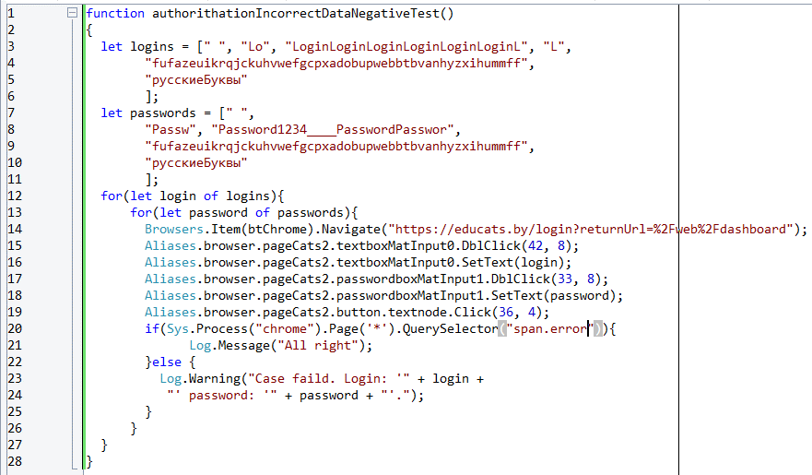

Создание предмета
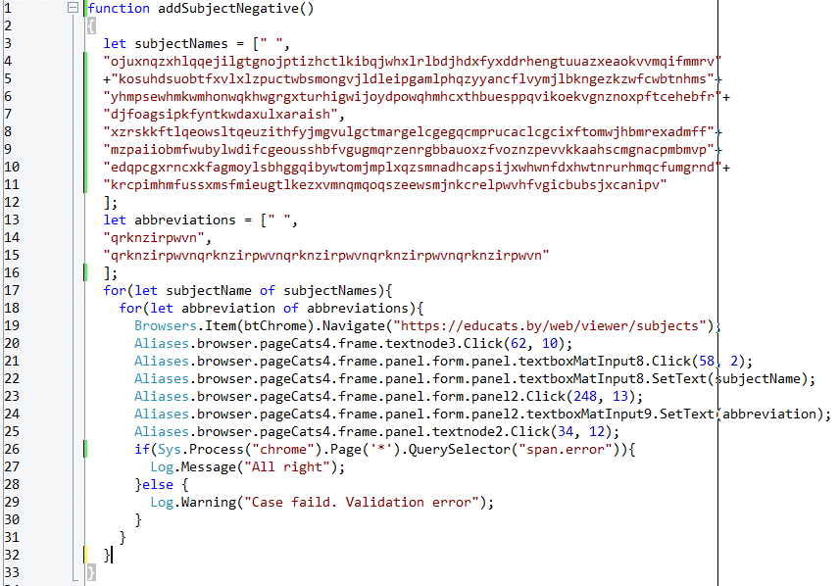
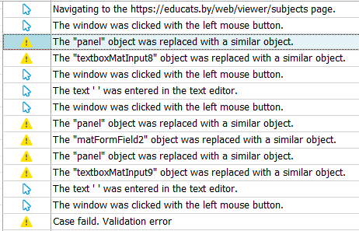

Создание лекции
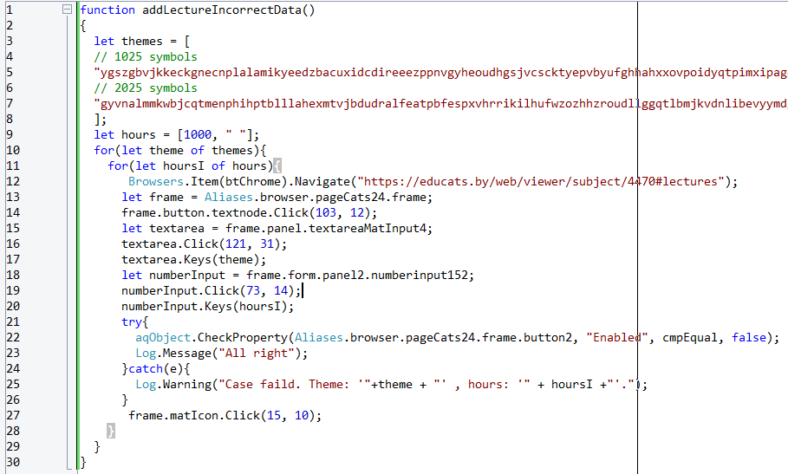
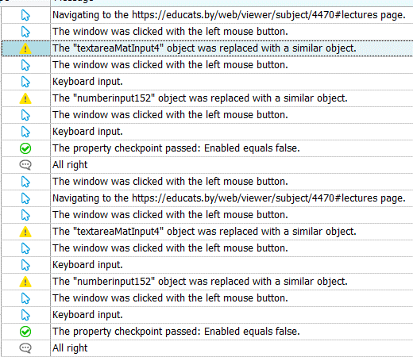

Добавление новости
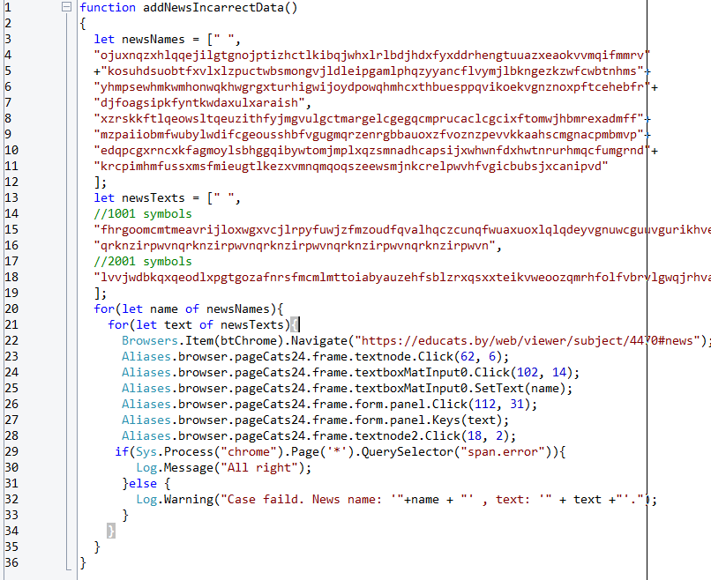
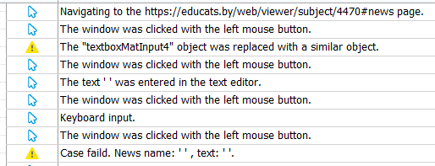

ID | Проект | Статус | Название ошибки | Описание | Шаги к воспроизведению | Важность | Воспроизводимость | Симптом | Тестировщик | Разработчик | Дата создания
5 | Cats | Новая | Не отображается сообщение об ошибке при аутентификации | При вводе не валидного логина и пароля, не выводится сообщение об ошибке. | 1. Открыть страницу аутентификации. 2. Ввести не валидные не логин или пароль. | Средняя | Всегда | Отсутствующий функционал | Воробей И.А. | Cats | 14.04.2021
6 | Cats | Новая | Не отображается сообщение об ошибке при создании предмета | При вводе не валидного названия предмета или аббревиатуры, не выводится сообщение об ошибке. | 1. Открыть страницу управления предметами 2. Нажать "Добавить предмет". 3. Ввести не валидные название предмета или аббревиатуру | Средняя | Всегда | Отсутствующий функционал | Воробей И.А. | Cats | 14.04.2021
7 | Cats | Новая | Не отображается сообщение об ошибке при добавлении новости | При вводе не валидного названия новости или текста не выводится сообщение об ошибке. | 1. Открыть страницу предмета 2. Нажать "Добавить новость" 3. Ввести не валидные название новости или текст. | Средняя | Всегда | Отсутствующий функционал | Воробей И.А. | Cats | 14.04.2021

